Estadísticas
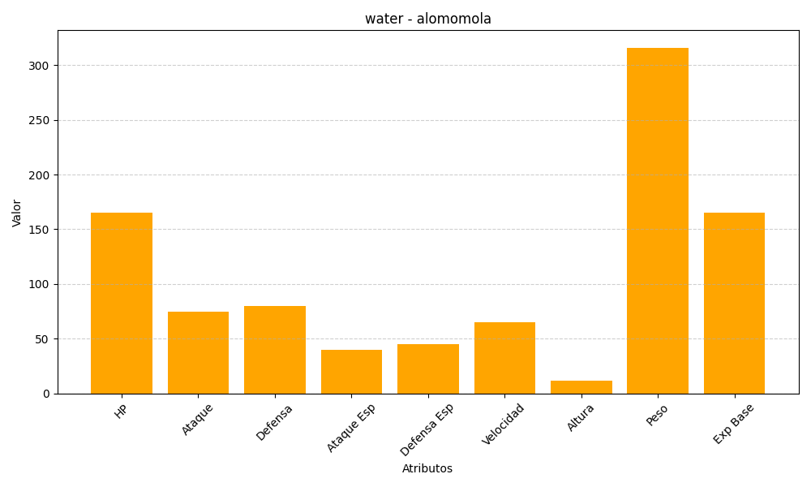
ID | Nombre | Tipo | HP | Ataque | Defensa | Ataque Especial | Defensa Especial | Velocidad | Altura | Peso | Experiencia Base
594 | alomomola | water | 165 | 75 | 80 | 40 | 45 | 65 | 12 | 316 | 165

